Gráfico 1.8.1-2
CES. Informe de Situación Económica y Social de Castilla y León en 2022

Gráfico 1.8.1-2
Presupuestos iniciales, presupuestos definitivos, derechos reconocidos y grado de ejecución de Ingresos
(sobre derechos reconocidos), 2014-2021
(millones de euros y porcentaje)
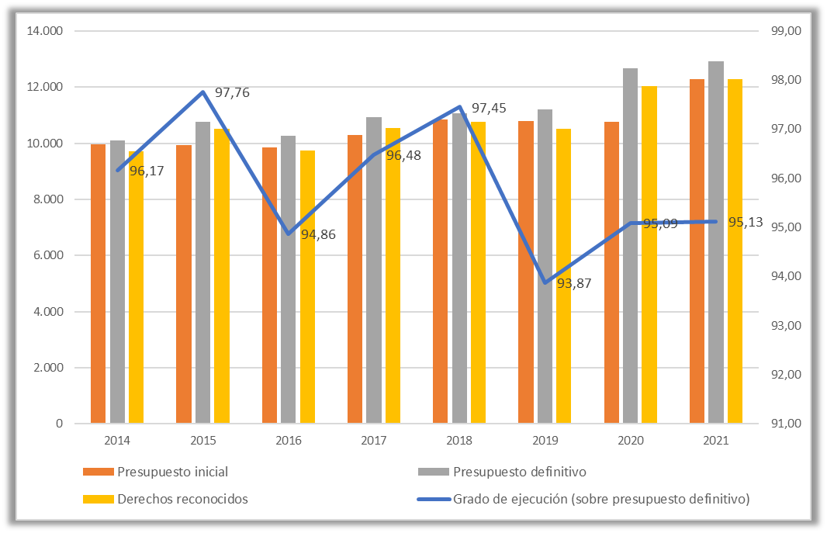

Fuente: Consejería de Economía y Hacienda de la Junta de Castilla y León.

Datos
CES. Informe de Situación Económica y Social de Castilla y León en 2022

Gráfico 1.8.1-1
Presupuestos iniciales, presupuestos definitivos, derechos reconocidos y grado de ejecución de Ingresos
(sobre derechos reconocidos), 2014-2021
(millones de euros y porcentaje) | Datos a 2022

 |  | Presupuesto inicial | Presupuesto definitivo | Derechos reconocidos | Grado de ejecución (sobre presupuesto definitivo)
 | 2014 | 9,957.79 | 10,105.33 | 9,718.36 | 96.17
 | 2015 | 9,920.81 | 10,763.44 | 10,522.15 | 97.76
 | 2016 | 9,843.70 | 10,256.08 | 9,729.07 | 94.86
 | 2017 | 10,293.19 | 10,933.96 | 10,549.20 | 96.48
 | 2018 | 10,859.22 | 11,055.90 | 10,774.13 | 97.45
 | 2019 | 10,784.98 | 11,204.58 | 10,517.53 | 93.87
 | 2020 | 10,752.61 | 12,666.41 | 12,044.58 | 95.09
 | 2021 | 12,291.44 | 12,922.55 | 12,292.83 | 95.13

